工作表1
SO NO | 設備名稱 | 照片
SOTW04060.1 | KS Orbital Shaking Incubator OSI 500 旋轉式震盪 培養箱
SOTW04060.2 | A n e s t Iw a t a S m a r t A i r N i t r o l i n k 氮 氣產 生 機 | 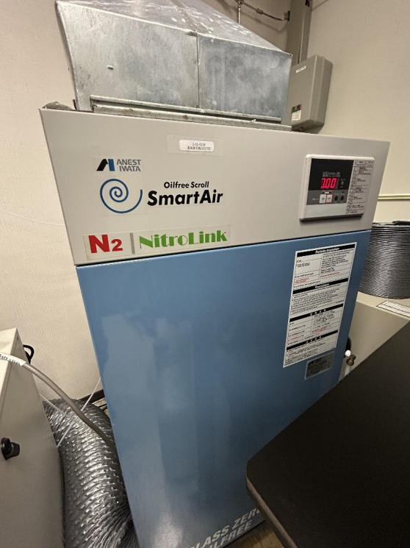
SOTW04060.3 | F i r s t e k 雜 交 烘箱（ H y b r i d i z a t i o n O v e n ） | 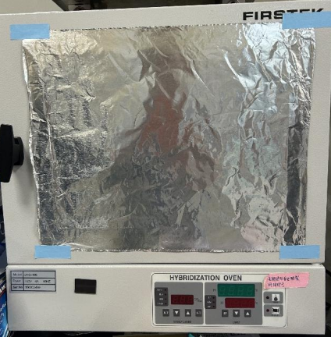
SOTW04060.4 | T K S S B - 3 0 1 往復 式 振 盪 恆 溫水 槽 | 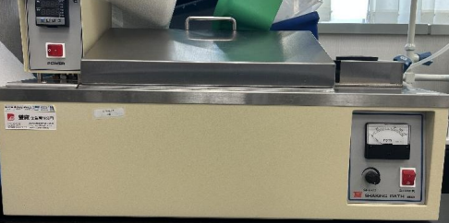
SOTW04060.5 | K U B O TA 3 5 0 0桌 上 型 微 量 高速 冷 凍 離 心 機 | 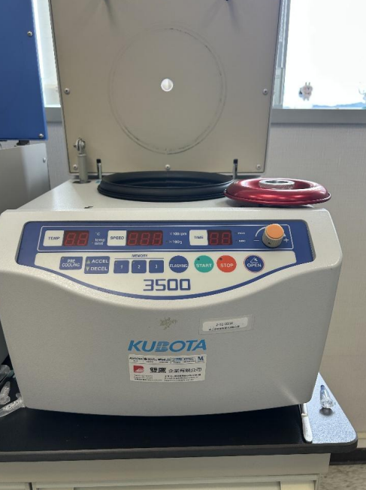
SOTW04060.6 | L a b o m e d 桌 上型 手 術 顯 微 鏡 | 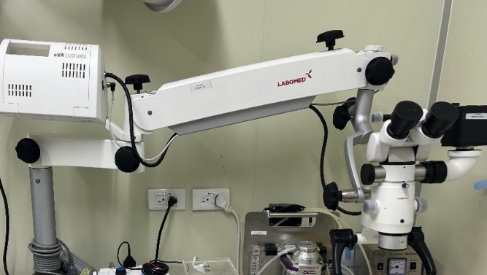
SOTW04060.7 | Dwyer 小動物氣體麻醉機 x2 | 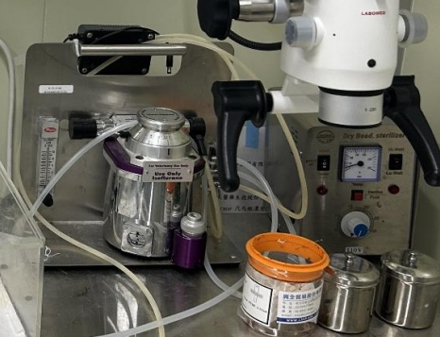 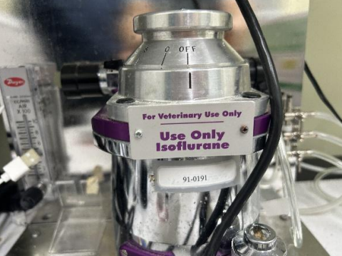
SOTW04060.8 | GoalBio 靜脈注射採血器 | 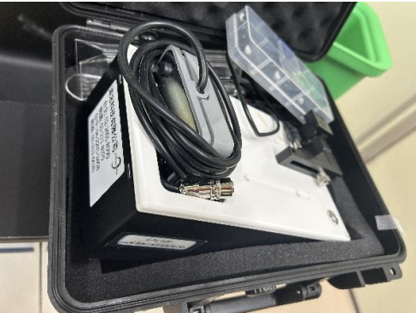
SOTW04060.9 | B o v i e A a r o n 9 4 0 H i g h F r e q u e n c y D e s i c c a t o r | 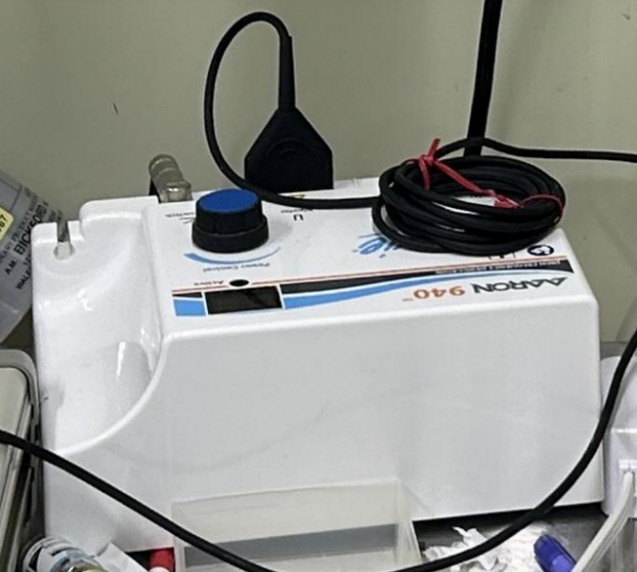
SOTW04060.10 | O m e g a F l o F l o -C T L a s e r d o p p l e r ff o w m e t e r | 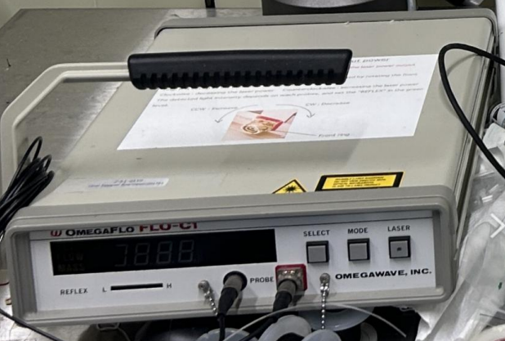
SOTW04060.11 | S h i n e t e h S T-LG150IB-2 導 光纖維冷光燈 | 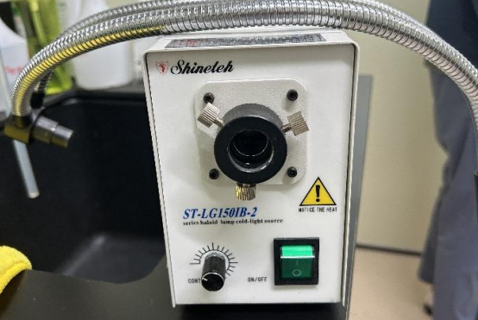
SOTW04060.12 | K D S 1 0 0 注 射式 幫 浦 | 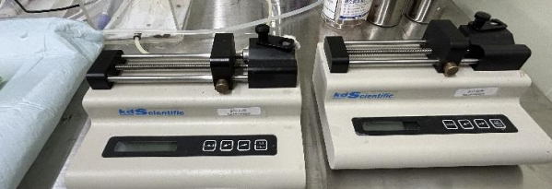
SOTW04060.13 | transonic perivascular ffow module 超音波血液計 | 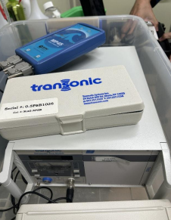
SOTW04060.14 | 4 度 C 雙門冷藏櫃 | 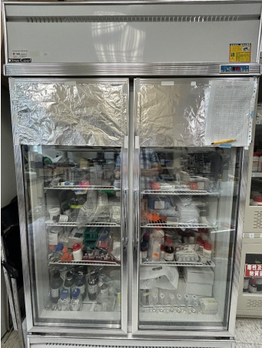
SOTW04060.15 | Kinglab 抽風櫃 | 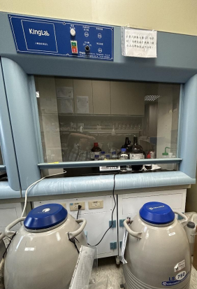
SOTW04060.16 | SSA2-18 抽風櫃 | 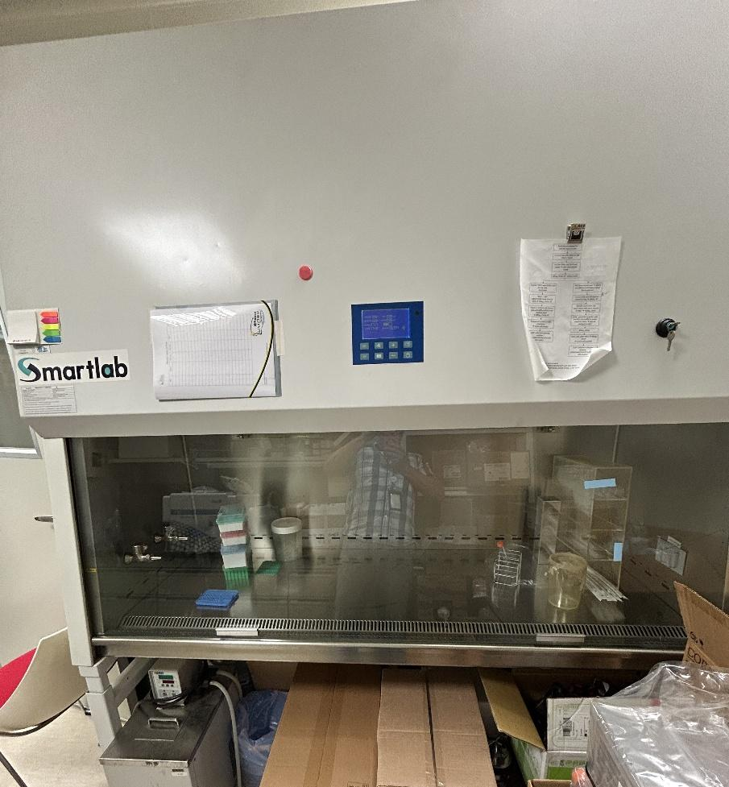
SOTW04060.17 | 耐酸鹼實驗桌 | 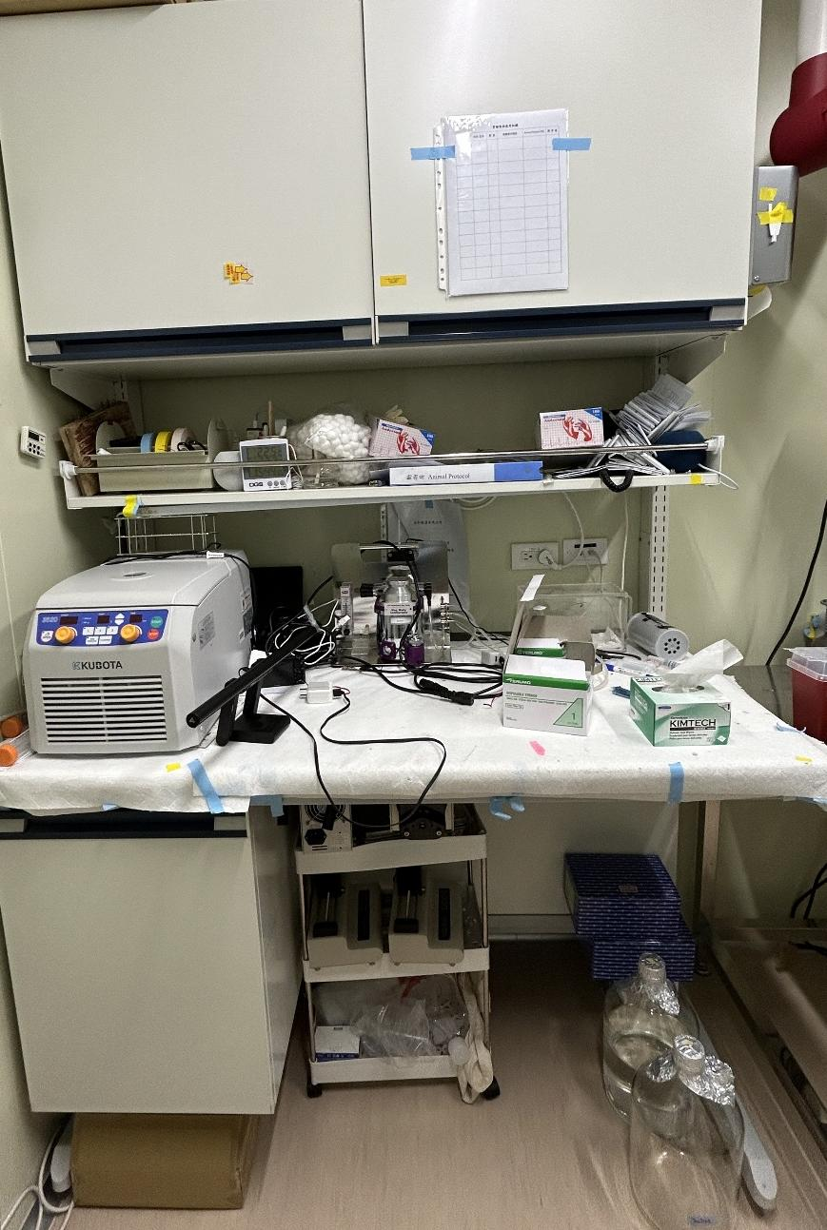
SOTW04060.18 | 不鏽鋼桌 | 